测试报告总览
SCRM线上环境UI自动化测试报告
 | 测试版本 | V1.7.5 | 运行环境 | 线上环境
 | 测试工具 | Python3.7.0 | 编写用例人员 | ['后超']
 | 开始时间 | 2019-04-28 16:40:49 | 结束时间 | 2019-04-28 16:42:06
 | 总用例数 | 13 | 成功数 | 1
 | 失败数 | 1 | 错误数 | 0
 | 跳过数 | 11 | 执行用例总耗时 | 1.283分钟
 | 用例最短耗时 | 14.7600秒 | 用例最长耗时 | 40.1500秒
SCRM简报统计图

测试报告详情
目录 | 用例级别 | 模块 | 用例名称 | 测试地址 | 场景 | 状态 | 预期结果 | 异常原因（实际结果） | 用例执行时间 | 截图 | 负责人 | 用例完成时间
three_table_st | 中 | ThreeTable | test_mail_star | https://www.scrm365.cn/#/home | 验证星标邮件是否成功 1、选择第{1}条邮件; 2、点击星标 | 失败 | 标记为星标邮件成功 | Traceback (most recent call last): File "D:/work_file/auto_script/UI/SCRM/workbench/three_table_st.py", line 42, in test_mail_star self.assertEqual(self.first, self.second) File "C:/Program Files (x86)/Python3.7/lib/unittest/case.py", line 851, in assertEqual assertion_func(first, second, msg=msg) File "C:/Program Files (x86)/Python3.7/lib/unittest/case.py", line 1232, in assertMultiLineEqual self.fail(self._formatMessage(msg, standardMsg)) File "C:/Program Files (x86)/Python3.7/lib/unittest/case.py", line 692, in fail raise self.failureException(msg) AssertionError: `undefined,标记为星标邮件失败` != `标记为星标邮件成功` - undefined,标记为星标邮件失败 + 标记为星标邮件成功 | 40.151秒 | 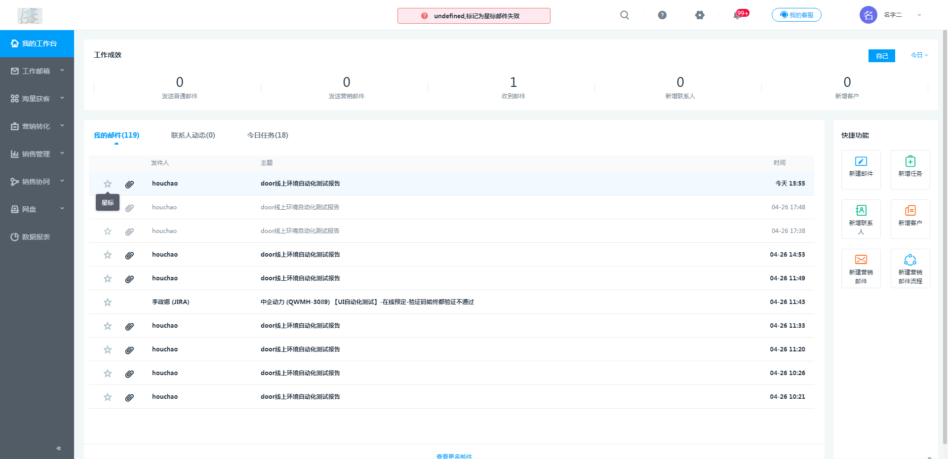 | 后超 | 2019-04-28 16:41:47
three_table_st | 中 | ThreeTable | test_today_task | https://www.scrm365.cn/#/home | 验证新增任务后今日任务统计是否+1 1、点击{新增任务}; 2、任务主题输入{测试任务主题}; 3、负责人选择当前登录的人员; 4、点击【确定】，并提示{任务新增成功}，刷新浏览器 | 成功 | 今日任务(19) | 今日任务(18) | 14.769秒 | ......... | 后超 | 2019-04-28 16:42:03
shortcut_function_st.ShortcutFunction | ......... | ShortcutFunction | test_create_mail | ......... | ......... | 跳过 | ......... | 跳过原因: None | ......... | ......... | ......... | 2019-04-28 16:42:05
shortcut_function_st.ShortcutFunction | ......... | ShortcutFunction | test_create_task | ......... | ......... | 跳过 | ......... | 跳过原因: None | ......... | ......... | ......... | 2019-04-28 16:42:05
shortcut_function_st.ShortcutFunction | ......... | ShortcutFunction | test_marketing_fixed | ......... | ......... | 跳过 | ......... | 跳过原因: None | ......... | ......... | ......... | 2019-04-28 16:42:05
shortcut_function_st.ShortcutFunction | ......... | ShortcutFunction | test_marketing_standard | ......... | ......... | 跳过 | ......... | 跳过原因: None | ......... | ......... | ......... | 2019-04-28 16:42:05
shortcut_function_st.ShortcutFunction | ......... | ShortcutFunction | test_marketing_week | ......... | ......... | 跳过 | ......... | 跳过原因: None | ......... | ......... | ......... | 2019-04-28 16:42:05
shortcut_function_st.ShortcutFunction | ......... | ShortcutFunction | test_quick_create_contacts | ......... | ......... | 跳过 | ......... | 跳过原因: None | ......... | ......... | ......... | 2019-04-28 16:42:05
shortcut_function_st.ShortcutFunction | ......... | ShortcutFunction | test_quick_create_customer | ......... | ......... | 跳过 | ......... | 跳过原因: None | ......... | ......... | ......... | 2019-04-28 16:42:05
shortcut_function_st.ShortcutFunction | ......... | ShortcutFunction | test_quick_create_marketing | ......... | ......... | 跳过 | ......... | 跳过原因: None | ......... | ......... | ......... | 2019-04-28 16:42:05
work_effectiveness_st.WorkEffectiveness | ......... | WorkEffectiveness | test_create_contacts | ......... | ......... | 跳过 | ......... | 跳过原因: None | ......... | ......... | ......... | 2019-04-28 16:42:05
work_effectiveness_st.WorkEffectiveness | ......... | WorkEffectiveness | test_create_customer | ......... | ......... | 跳过 | ......... | 跳过原因: None | ......... | ......... | ......... | 2019-04-28 16:42:05
work_effectiveness_st.WorkEffectiveness | ......... | WorkEffectiveness | test_send_ordinary_mail | ......... | ......... | 跳过 | ......... | 跳过原因: 创建邮件后，延迟比较严重.. | ......... | ......... | ......... | 2019-04-28 16:42:05

